상품제안서
헬프맨 유니버스 초고속 여행용 어댑터 | 상품코드: F24047

 |  |  |  |  |  |  | 02-412-0044 | www.easy1.co.kr
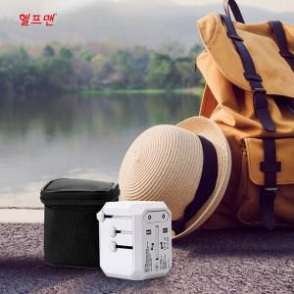

【상세/제작정보】 | USB C타입포트 모두 있어서 원하는 형태의 충전케이블로 충전

【인쇄/포장옵션】 | 레이저, 풀칼라 / 파우치+종이케이스

【공급단가】 | 수량 | 50~ | 100~ | 500~ | 1,000~ | 2,000~
*VAT별도 | 단가 | 23,750원 | 23,370원 | 22,800원 | 22,230원 | 21,850원

【상품 URL】 | http://www.easy1.co.kr/src/goods_detail.php?gdno=24047

